参考 様式第8別紙5
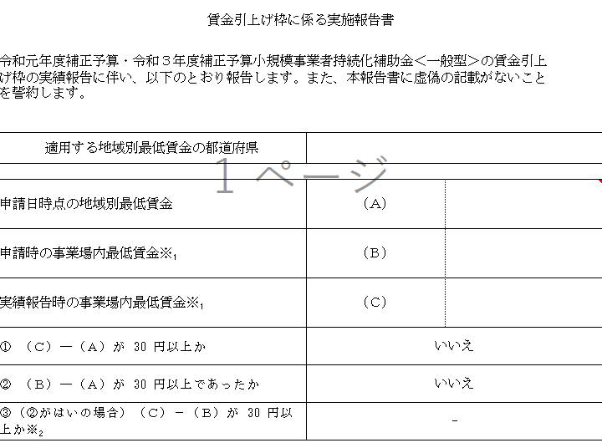
本エクセルで計算した数値は、様式第8別紙5の（A）、（B）、（C）に対応しています。
賃金引上げ枠で採択されている場合、様式第8別紙5の提出は必須ですので、セルフチェックシートで
計算の上、様式第8別紙5の提出をお願いいたします。 | 本エクセル「【賃金引上げ枠での申請・採択者向け】 セルフチェックシート（従業員ごと）」
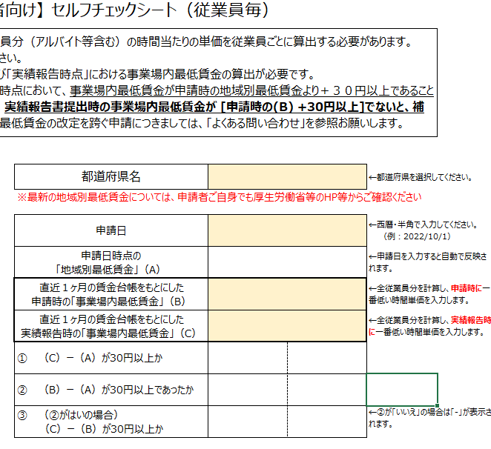

様式第8別紙5賃金引上げ枠に係る実施報告書（15_経費支出管理表_計算式有(別紙3単独)より）

